상품제안서
스피디 슬림 핏 PD 20W 고속 보조배터리 10000mAh(CP 0.2M 20W 원형 케이블+8P 젠더 포함) | 상품코드: F22153

 |  |  |  |  |  |  | 02-412-0044 | www.easy1.co.kr
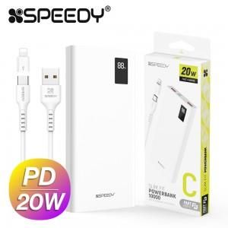

【상세/제작정보】

【인쇄/포장옵션】 | 레이저, 풀칼라 / 포장지포장

【공급단가】 | 수량 | 100~ | 300~ | 500~ | 1,000~ | 3,000~
*VAT별도 | 단가 | 11,000원 | 10,820원 | 10,560원 | 10,290원 | 10,120원

【상품 URL】 | http://www.easy1.co.kr/src/goods_detail.php?gdno=22153

